Hoja1
Sobrecarga entre piso

 | Contrapiso | 85.00 kg/m² | 50 mm*1.7
 | Piso | 77.00 kg/m²
 | Cielo Falso | 20.00 kg/m² | 25.4mm*.8
 | Instalaciones | 25.00 kg/m²
 |  | 207.00 kg/m²

Techo
 | Pañuelos | 119.00 kg/m² | 70 mm *1.7
 | Cielo Falso | 20.00 kg/m² | 25.4mm*.8
 | Instalaciones | 25.00 kg/m²
 |  | 164.00 kg/m²

Sobrecarga lineal
Muro Completo
 | 163.00 kg/m² | Bloque clase "C" 14x19x39 cm, pin #3@80cm
 | 20.00 kg/m² | Acabado 1 cm, Ya= 2000kg/m³, t*Ya (2 caras)
Densidad de muro | 183.00 kg/m²
h | 2.70 m
 | 494.10 kg/m

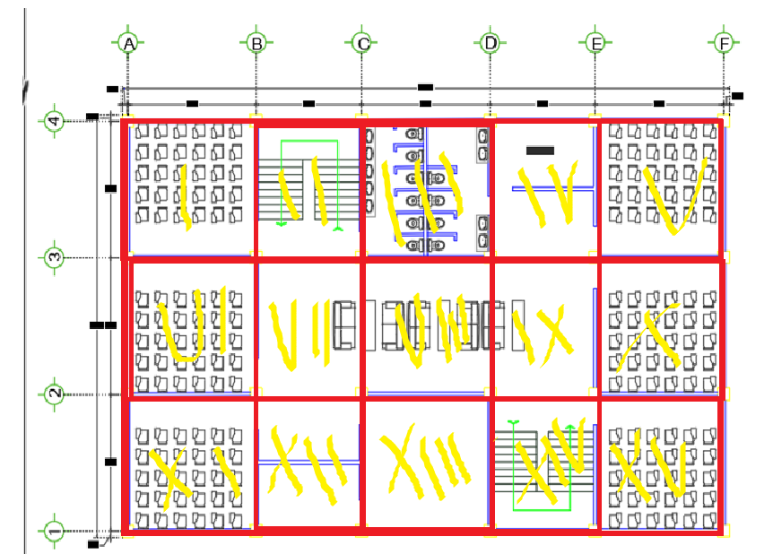
Muro + Ventana
 | 163.00 kg/m² | Bloque clase "C" 14x19x39 cm, pin #3@80cm
 | 20.00 kg/m² | Acabado 1 cm, Ya= 2000kg/m³, t*Ya (2 caras)
 | 183.00 kg/m²
hsillar= | 0.00 m
peso del sillar | 0.00 kg/m

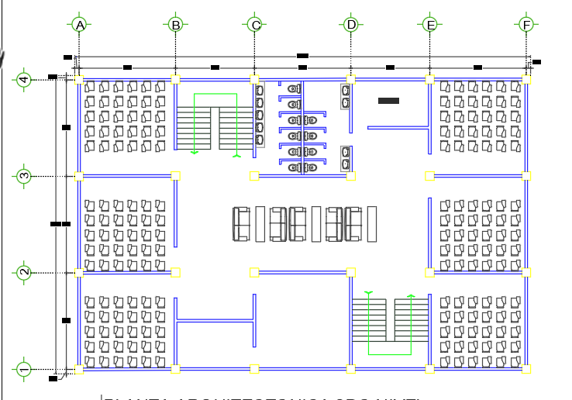
 | 38.00 kg/m² | Ventana + vidrio+marco
hVentana | 2.70 kg/m
 | 102.60 kg/m
Wm+v | 285.60 kg/m | sumando el sillar

Carga Viva | 1 ER NIVEL
Aulas | 200.00 kg/m² | Losas I,V,VI,X,XI,XV
 | 75.00 kg/m² | Particiones
 | 275.00 kg/m²
Pasillos y Escaleras | 500.00 kg/m² | Losas II,III,IV,VII,VIII,IX,XII,XIV
Biblioteca | 700.00 kg/m² | Losa XIII

Carga Viva | 2DO Y 3ER NIVEL
Aulas | 200.00 kg/m² | Losas I,V,VI,X,XI,XIII, XV
 | 75.00 kg/m² | Particiones
 | 275.00 kg/m²
Pasillos y Escaleras | 500.00 kg/m² | Losas II,III, IV, VII, VIII, IX,XII, XIV

Viva de Techo | 200.00 kg/m² | Vt Losas I, II, III, IV, V,VII,VIII,IX,X,XI,XII,XIII,XIV,XV
Carga de lluvia | 140.00 kg/m² | Pl Losas I, II, III, IV, V,VII,VIII,IX,X,XI,XII,XIII,XIV,XV

